template
 |  | 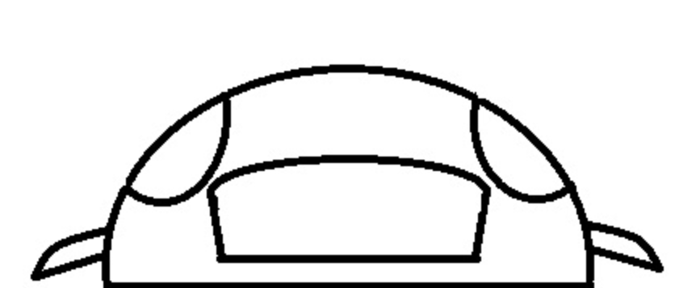

 |  |  |  |  |  | <name>
a | Pal. | x | <Item_1> | b | ktn | <add_part_1>
a | Pal. | x | <Item_2> | b | ktn | <add_part_2>

 |  |  |  |  |  | <name>
a | Pal. | x | <Item_1> | b | ktn | <add_part_1>
a | Pal. | x | <Item_2> | b | ktn | <add_part_2>

 |  |  |  |  |  | <name>
a | Pal. | x | <Item_1> | b | ktn | <add_part_1>
 |  |  |  |  |  | <add_part_2>

 |  |  |  |  |  | <name>
a | Pal. | x | <Item_1> | b | ktn | <add_part_1>
a | Pal. | x | <Item_2> | b | ktn | <add_part_2>

 |  |  |  |  |  | <name>
a | Pal. | x | <Item_1> | b | ktn | <add_part_1>
a | Pal. | x | <Item_2> | b | ktn | <add_part_2>

 |  |  |  |  |  | <name>
a | Pal. | x | <Item_1> | b | ktn | <add_part_1>
a | Pal. | x | <Item_2> | b | ktn | <add_part_2>

<date>
c | Pal.

